Hoja1
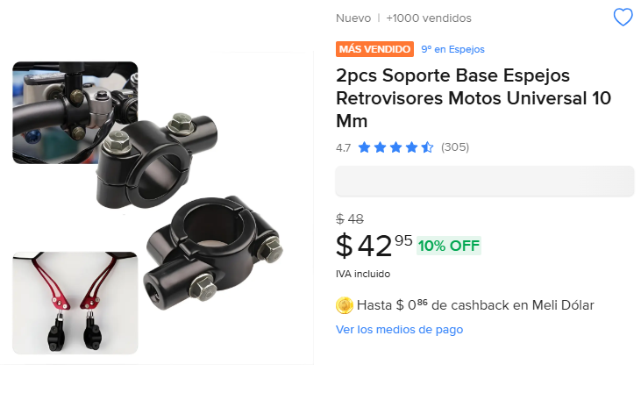
Cantidad | Costo | Importa | Total nota 3
4 | 42 | 168 | 2202
 |  | 0
 |  | 0 | SI LLEGO COMPLETO
 |  | 0
 |  | 0
 |  | 0
 |  | 0
 |  | 0
 |  | 0
 |  | 0
 |  | 0
 |  | 0
 |  | 0
 |  | 0
 |  | 0
 |  | 0
 |  | 0

 |  | 0
3 | 313 | 939 | SI LLEGO COMPLETO
 |  | 0
 |  | 0
 |  | 0
 |  | 0
 |  | 0
 |  | 0
 |  | 0
 |  | 0
 |  | 0
 |  | 0
 |  | 0
 |  | 0
 |  | 0
 |  | 0
 |  | 0
 |  | 0
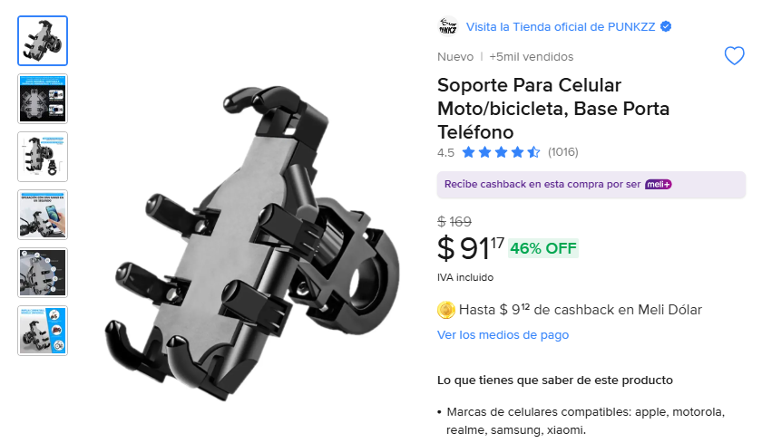
5 | 91 | 455 | SI LLEGO COMPLETO
 |  | 0
 |  | 0
 |  | 0
 |  | 0
 |  | 0
 |  | 0
 |  | 0
 |  | 0
 |  | 0
 |  | 0
 |  | 0
 |  | 0
 |  | 0
 |  | 0
 |  | 0
 |  | 0
 |  | 0
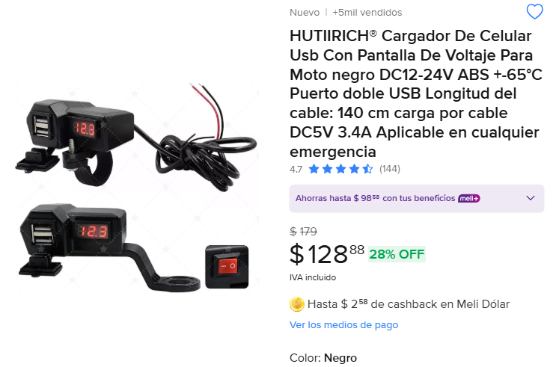
 |  | 0
5 | 128 | 640 | SI LLEGO COMPLETO
 |  | 0
 |  | 0
 |  | 0
 |  | 0
 |  | 0
 |  | 0
 |  | 0
 |  | 0
 |  | 0
 |  | 0
 |  | 0
 |  | 0
 |  | 0
 |  | 0
 |  | 0
 |  | 0
 |  | 0
 |  | 0
 |  | 0
 |  | 0
 |  | 0
 |  | 0
 |  | 0
 |  | 0
 |  | 0
 |  | 0
 |  | 0
 |  | 0
 |  | 0
 |  | 0
 |  | 0
 |  | 0
 |  | 0
 |  | 0
 |  | 0
 |  | 0
 |  | 0
 |  | 0
 |  | 0
 |  | 0
 |  | 0
 |  | 0
 |  | 0
 |  | 0
 |  | 0
 |  | 0
 |  | 0
 |  | 0
 |  | 0
 |  | 0
 |  | 0
 |  | 0
 |  | 0
 |  | 0
 |  | 0
 |  | 0
 |  | 0

